Sheet1
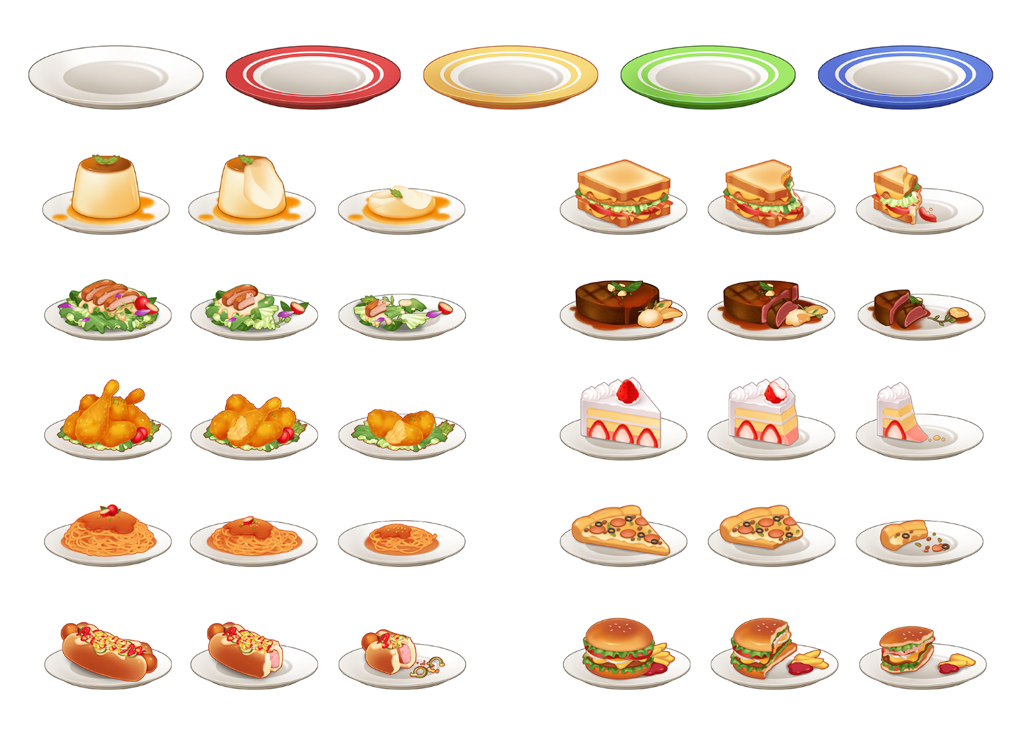

=> 음식은 피드백사항 없습니다. 이 이미지로 사용하면 될 것같습니다
=> 접시 또한 모양에 관련된 피드백 사항은 없습니다
=> 다만 색상이 좀 어두워서 이보다 밝은 색상으로 해주셨으면 합니다
=> 식기 중앙에 있는 명암도 좀 더 밝게 해주셨으면 좋겠습니다.
=> 더 이상 피드백 사항은 없습니다

